关系图
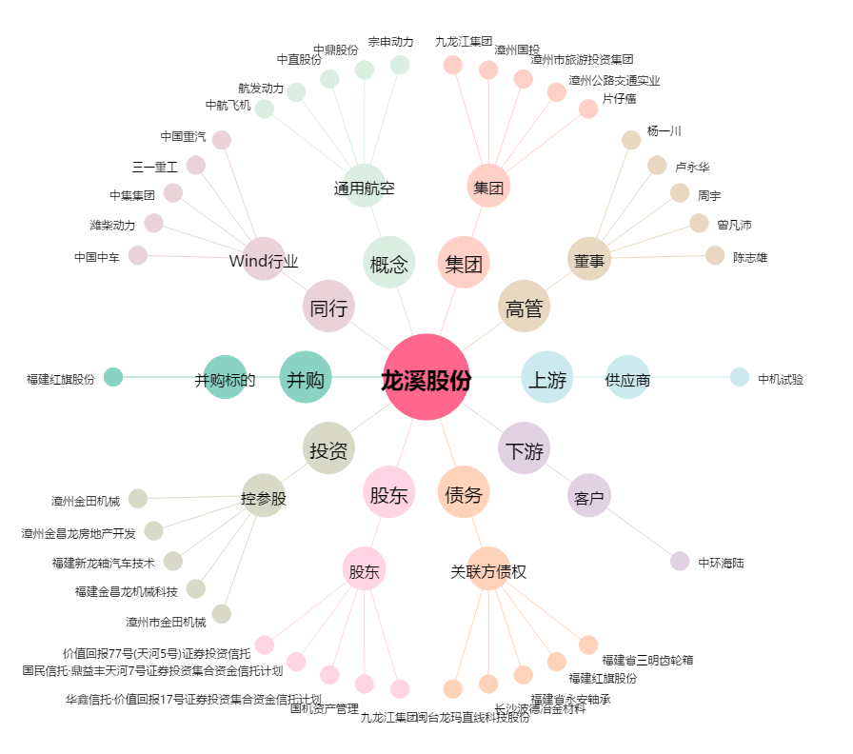
龙溪股份[600592.SH] - 关系概览图

